Zadanie 1
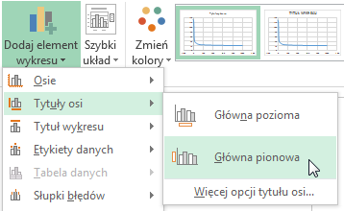
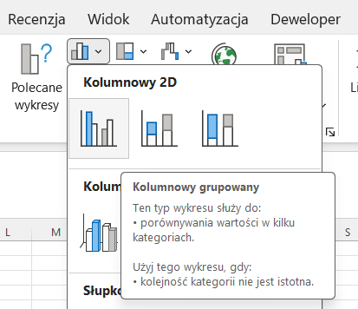
1. Wstaw wykres kolumnowy na podstawie poniższych danych. |  | Miesiąc | Sprzedaż
 |  | Styczeń | 120
 |  | Luty | 145
 |  | Marzec | 160
 |  | Kwiecień | 155
 |  | Maj | 180
 |  | Czerwiec | 210
 |  | Lipiec | 225
 |  | Sierpień | 220
 |  | Wrzesień | 195
 |  | Październik | 205
 |  | Listopad | 230
 |  | Grudzień | 275

2. Popraw tytuł wykresu: Sprzedaż 2025
3. Dokonaj formatowania osi:
 | oś X -kierunek tekstu obróć o 270

 | wartości dla osi pionowej:
 | minimum: 50
 | maksimum: 500

4. | Dodaj tytuł osi pionowej: Sprzedaż (szt.)
 | Narzędzia>projektowanie>dodaj element wykresu

Zadanie 3
1. Wstaw wykres punktowy (z wygładzonymi liniami) na podstawie poniższych danych.
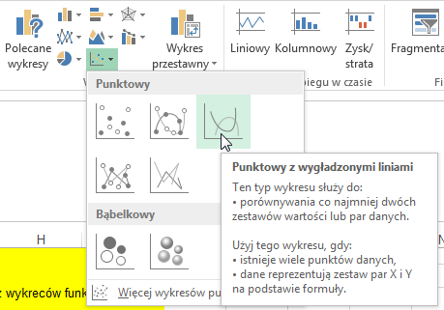

2.

 | zmiana gęstości substancji
 | temperatura | 1000 | 500 | 200 | 100 | 50 | 20 | 10 | 8 | 7 | 6 | 5 | 4 | 3 | 2 | 0 | -2 | -5 | -10 | -20 | -50 | -100
 | gęstość substancji | 22 | 23 | 25 | 27 | 33 | 40 | 60 | 80 | 90 | 100 | 110 | 115 | 118 | 121 | 125 | 127 | 130 | 132 | 150 | 151 | 152
2. Popraw tytuł wykresu: Gęstość substancji
3. Dokonaj formatowania osi:
 | oś X - kolor czerwony
 | oś Y - kolor niebieski

 | dla osi poziomej:
 | jednostak główna: 100
 | minimum: -100
 | maksimum: 1000

 | dla osi pionowej: minimum: 20
4. | Dodaj tytuł osi
 | Narzędzia>projektowanie>dodaj element wykresu

 | Pozioma: temperatura [°C]
 | Pionowa: gęstość [g/cm3]

